상품제안서
국내산_클라우망 반뱀부 써클 스포츠타올 100g | 상품코드: F28345

 |  |  |  |  |  |  | 02-412-0044 | www.easy1.co.kr
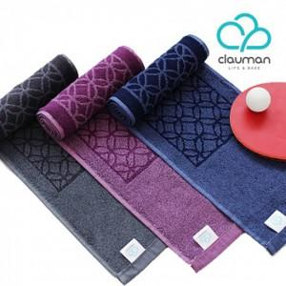

【상세/제작정보】 | 기본수량 미만 인쇄시 비용 추가. 자수 10자이상 별도 문의. 스티커 별도 문의.

【인쇄/포장옵션】 | 실크, 자수 / 포장지포장

【공급단가】 | 수량 | 100~ | 300~ | 500~ | 1,000~ | 2,000~
*VAT별도 | 단가 | 3,670원 | 3,610원 | 3,510원 | 3,450원 | 3,360원

【상품 URL】 | http://www.easy1.co.kr/src/goods_detail.php?gdno=28345

